Sheet1
美术需求

主界面
 |  |  |  | 段位的文字UI |  |  |  |  |  | 游戏币ICON及数额（0~9）的数字UI
 |  |  | 分为黑铁、青铜、白银、黄金、白金、钻石、大师、王者 |  |  |  |  |  |  |  |  | 分享文字UI
 |  |  | 星（文字UI） |  |  |  |  |  |  |  | 广告文字UI |  | 设置按钮
 |  |  | 0~9数字UI |  |  |  |  | 模式的BANNER图

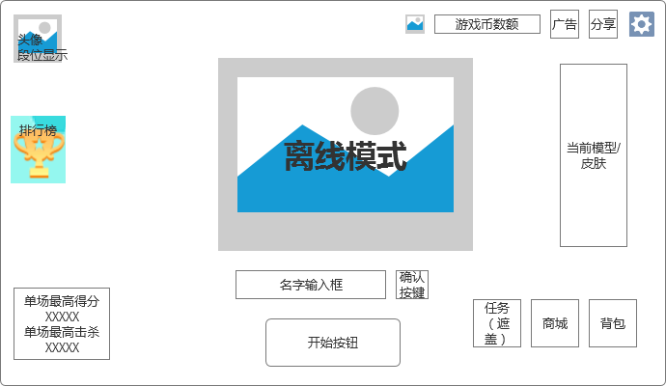

 |  |  |  |  |  |  |  |  |  |  |  |  |  | 当前模型/皮肤展示位（需要展示框的UI）
 | 奖杯ICON
 | 排行榜文字ICON

 | 单场最高得分文字UI
 | 0~9数字UI
 | 单场最高击杀文字UI |  |  |  |  |  |  |  |  |  |  |  |  | 背包ICON及文字UI

 |  |  |  |  |  |  |  |  |  | 确认按钮 |  | 商城ICON及文字UI
 |  |  |  |  | 开始按钮 |  |  | 名字输入框
 |  |  |  |  |  |  |  |  |  |  | 任务ICON及文字UI

设置弹窗界面

 |  |  |  |  |  |  | ID文字UI及0~9数字UI

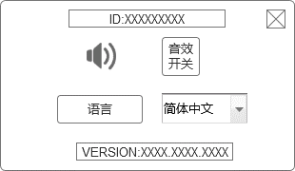
 |  |  |  |  |  |  |  |  |  |  | 关闭按钮

 |  |  |  | 喇叭ICON |  |  |  |  |  |  | 音效开关ICON

 |  |  |  | 语言ICON |  |  |  |  |  |  | 下拉框

 |  |  |  |  |  | VERSION:文字UI及0~9数字UI

 |  |  |  | 游戏结束文字UI

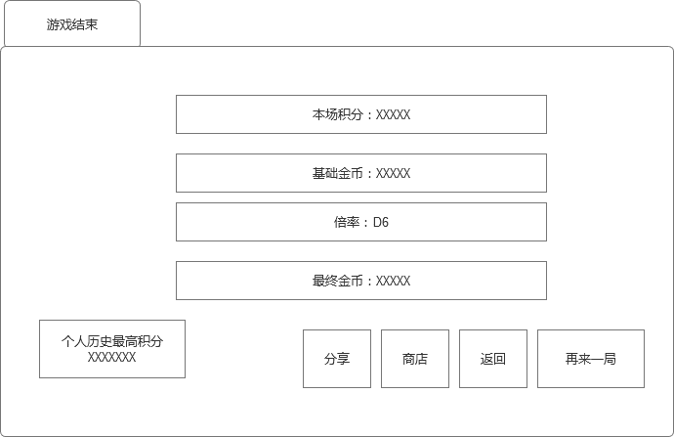

游戏结束后结算界面

 |  |  |  |  |  |  |  |  |  |  |  |  |  | 本场积分：文字UI及0~9UI

 |  |  |  |  |  |  |  |  |  |  |  |  |  | 基础金币：文字UI及0~9UI

 |  |  |  |  |  |  |  |  |  |  |  |  |  | 倍率文字UI及1~6UI
 |  |  |  |  |  |  |  |  |  |  |  |  |  | 一个六面骰子

 |  |  |  |  |  |  |  |  |  |  |  |  |  | 最终金币：文字UI及0~9UI

 |  |  |  |  |  |  |  |  |  |  |  |  |  | 按钮统一样式

 |  |  |  |  |  |  |  |  | 商店文字UI |  | 再来一局文字UI
 |  |  |  | 个人历史最高分文字UI |  |  |  | 分享文字UI |  | 返回文字UI
 |  |  |  | 0~9数字UI

商城界面

 |  | 游戏币ICON（和之前用同一套 |  |  |  |  |  |  |  |  |  |  |  | 关闭按钮
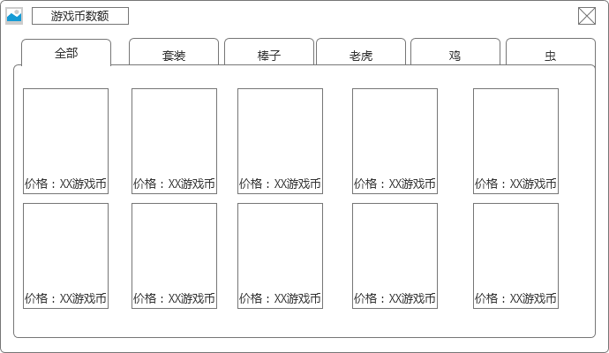

 |  | 页签及文字UI

 |  |  |  | 模型展示
 |  |  |  | 价格：&游戏币文字UI

分享弹窗界面 |  |  |  |  |  |  |  |  | 关闭按钮
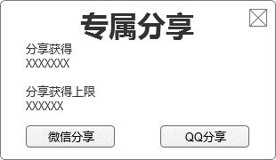
 |  | 专属分享文字UI

 |  | 分享获得文字UI

 |  | 分享获得上限文章UI

 |  |  |  | 微信分享按钮 |  |  | QQ分享按钮

 |  |  |  |  |  |  |  |  | 排行榜文字UI
 |  |  |  |  |  |  |  |  |  |  |  |  |  |  | 关闭按钮

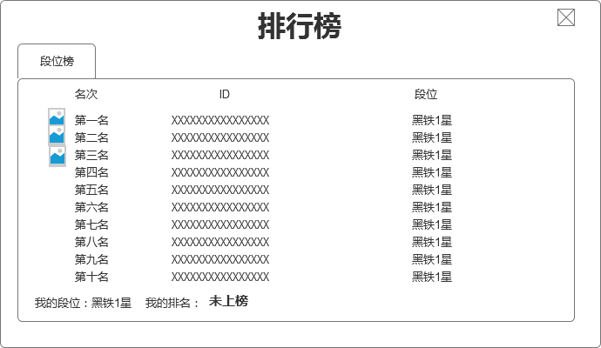
主界面段位排行榜

 | 段位榜页签

 | 名次、ID、段位的文字UI

 | 前三名奖牌各一

 | 我的段位：&我的排名&未上榜的文字UI


段位结算界面 |  |  |  |  |  |  |  |  |  |  |  | 段位规则按钮

 |  |  | 段位ICON
 |  |  | 分类按照上面的

 |  |  | 段位文字UI

 |  |  |  | 五角星ICON

 |  |  |  |  |  |  | 确定按钮

 |  |  |  |  |  |  |  |  |  |  | 0~9数字UI及： |  |  |  | 改成返回按钮

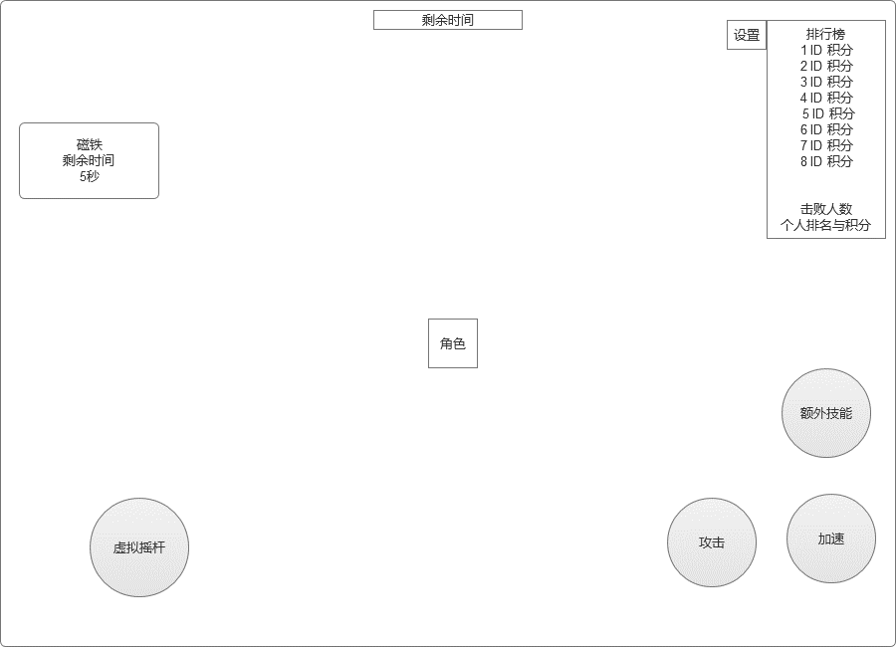
游戏界面

 |  |  |  |  |  |  |  |  |  |  |  |  |  |  |  |  | 游戏内排行榜

 |  | 剩余时间文字UI
 |  | 其余程序字

 |  |  |  |  |  |  |  |  |  |  |  |  |  |  |  |  | 额外技能按钮

 |  | 虚拟摇杆UI

 |  |  |  |  |  |  |  |  |  |  |  |  |  | 冲刺按钮 |  | 加速按钮

复活界面

 |  |  |  |  |  |  |  | 复活时间文字UI
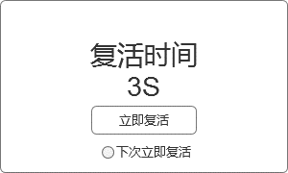

 |  |  |  |  | 0~9数字与秒的UI

 |  |  |  |  | 立即复活按钮

 |  |  |  |  | 下次立即复活勾选框

